Heat Plot
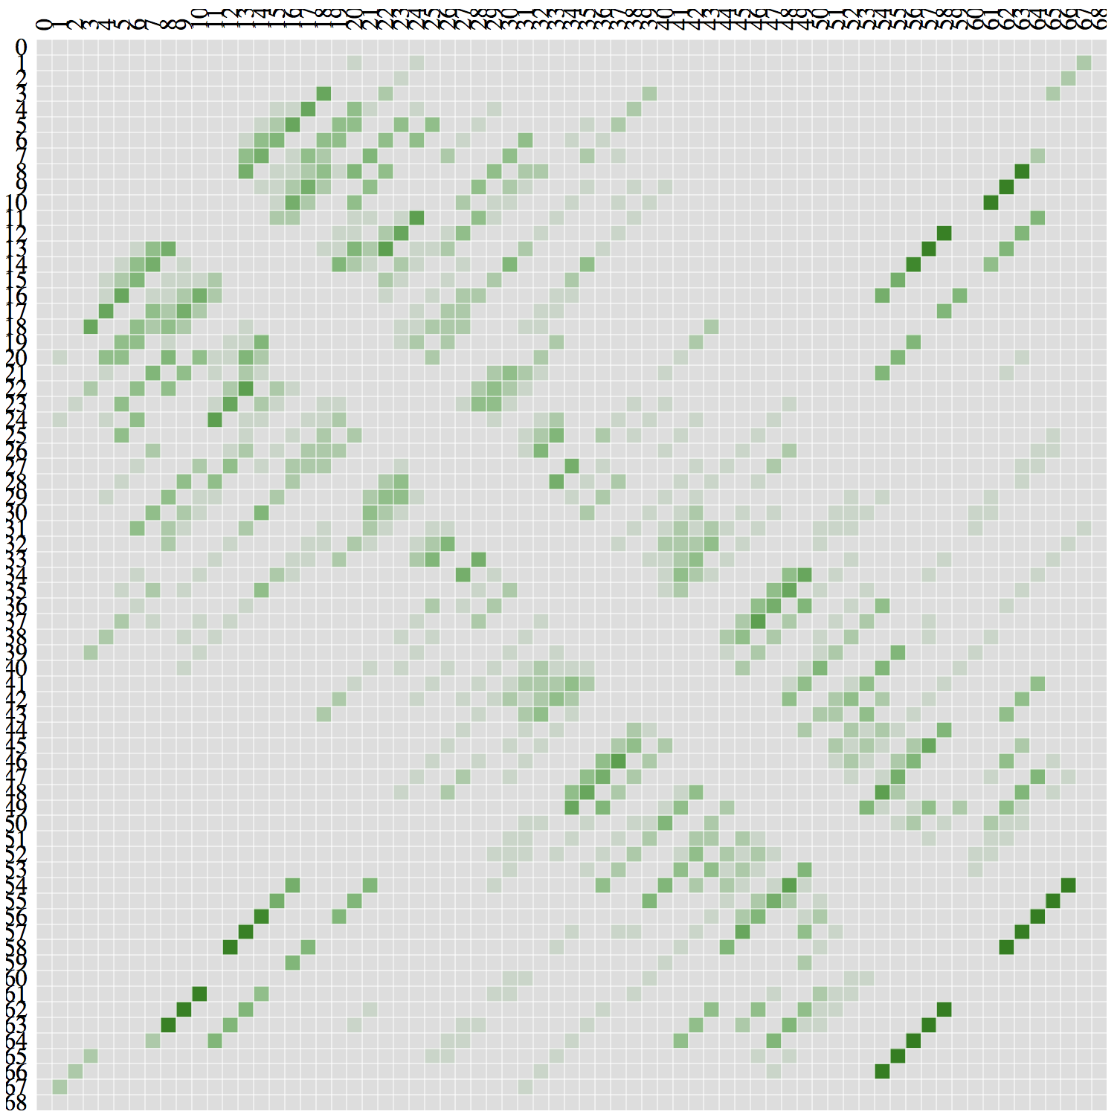

Bar graph
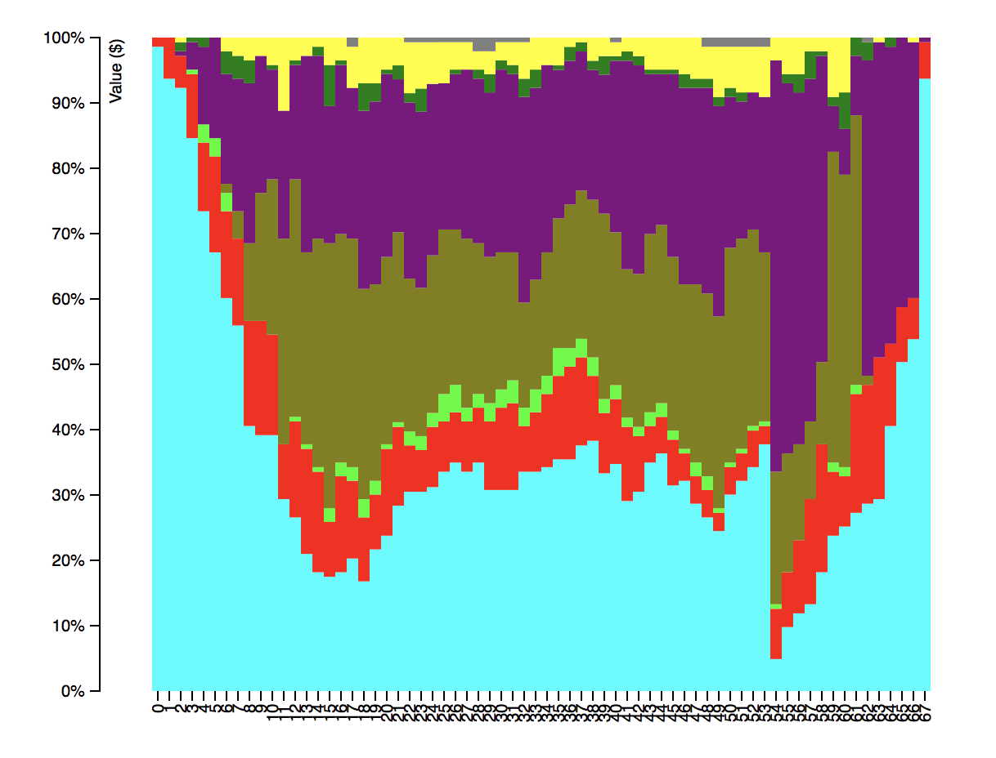

Sheet4
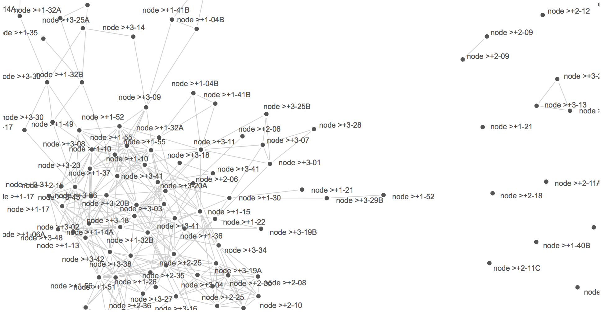
ratio of matches to bases >= .9

just for reference, on this graph, the algorithm runs around 10000 times.
it's not gonna be possible to use this version of the node visualization algo for the sequences from the database

